Overzicht
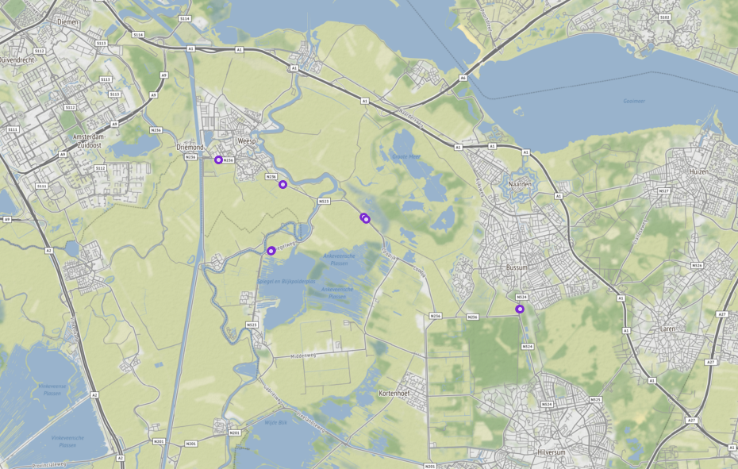
Aanvraagnaam | export7
Periode | 08-01-2020 tot en met 15-01-2020
Dagen van de week | werkdagen inclusief feestdagen

Geselecteerde locaties
Volgnummer | ID | Naam | Latitude | Longitude
0 | PNH02_PNHTI547 | Gooilandseweg van Verlengde Rijnkade - Van Houtenlaan | 52.302403907 | 5.0291666865
1 | PNH02_PNHTI547r | Gooilandseweg van Van Houtenlaan - Verlengde Rijnkade | 52.302403907 | 5.0291666865
2 | PNH02_PNHTI548 | Gooilandseweg van Lage Klompweg - Wiefferingdreef | 52.295769704 | 5.0576299165
3 | PNH02_PNHTI548r | Gooilandseweg van Wiefferingdreef - Lage Klompweg | 52.295769704 | 5.0576299165
4 | PNH02_PNHTI550 | Gooilandseweg van s Gravelandseweg - Hollands End | 52.286962031 | 5.0931762946
5 | PNH02_PNHTI550r | Gooilandseweg van Hollands End s - Gravelandseweg | 52.286212572 | 5.0942419266
6 | PNH02_PNHTI553 | Bussummergrindweg van Struikheiweg - Franse Kampweg | 52.261991523 | 5.1621044246
7 | PNH02_PNHTI553r | Bussummergrindweg van Franse Kampweg - Struikheiweg | 52.262173597 | 5.1622348506
8 | PNH02_PNHTI602 | N523 Spiegelweg, beb.kom Nederhorst den Berg - Hinderdam thv hmp 2,5 | 52.2778693 | 5.0524353545
9 | PNH02_PNHTI602r | N523 Spiegelweg, Hinderdam - beb.kom Nederhorst den Berg thv hmp 2,5 | 52.277821157 | 5.0522066965

